Feuil1
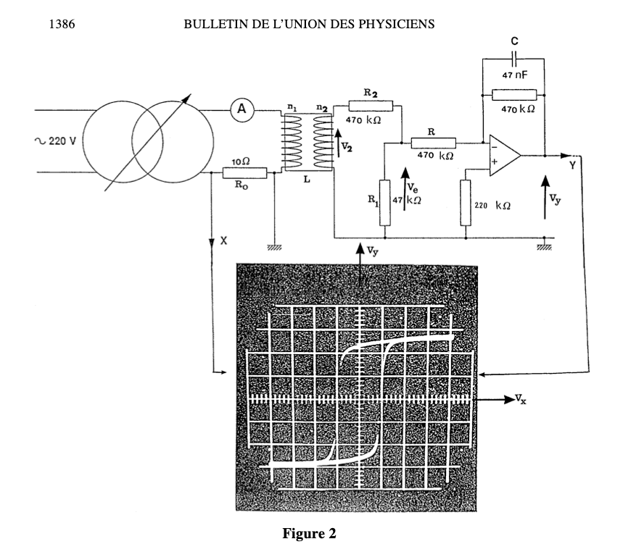
 | Perméabilité du vide | 1.26E-06 | kg m A−2 s−2

Circuit primaire | f_GBF | 50 | Hz
 | u_GBF | 220 | V
 | R0 | 10 | ohm

Bobine | L-tore | 0.2 | m
 | Section_tore | 0.0009 | m2
 | N1 | 1000 | tour
 | N2 | 1000 | tour

$$H=\frac{V_{x}n_{1}}{R_{0}L}$$
Pont diviseur de tension (pas indispensable) | R2 | 470 | kohm
 | R1 | 47 | kohm
 | R | 470

Circuit intégrateur | R_ampli_op | 470 | kohm
 | C | 47 | nF
 | R_ampli_op2 | 220 | kohm

$$B=\frac{V_{y}RC(R_{1}+R_{2})}{R_{1}n_{2} S}$$
 | Vx_max | 0.3 | V
Champ coercitif | Hc | 150 | A.m-1

 | Vy_max | 5 | V
Champ B rémanent | B_rémanent | 1.35 | kg.A-1.s-2
Aimantation rémanente | M_Rémanent | 1.07E+06

